UI
 |  |  | 棚卸管理

 | 棚卸指示入力

 | 顧客ID |  |  | 🔍 | 顧客名称 |  |  | 🔍

 | 棚卸区分 |  | 全て | ▼
 | 倉庫拠点 |  | 横浜倉庫 | ▼
 | 棚卸指示番号 |  | 全て | ▼
 | タイトル名称
 | 棚番号 |  |  | 🔍 | >> |  | 🔍
 | 顧客商品コード |  |  | 🔍 | >> |  | 🔍
 | 検品コード |  |  | 🔍 | >> |  | 🔍
 | 指示日 |  |  | カレンダー選択 |  | >> | カレンダー選択
 | ステータス |  | 全て | ▼

 | 検索 |  | リセット |  | 新規 |  |  | 戻る

 | 棚卸指示書出力

 | 顧客ID |  |  | 🔍 | 顧客名称 |  |  | 🔍

 | 倉庫拠点 |  | 横浜倉庫 | ▼
＊ | 棚卸指示番号 |  | 20250506001（2200件） | ▼

 | 棚番号 |  |  | 🔍 | >> |  | 🔍
 | 顧客商品コード |  |  | 🔍 | >> |  | 🔍
 | 検品コード |  |  | 🔍 | >> |  | 🔍
 | 改ページ（棚番号） |  | 4 | 桁目で改ページ
 | 出力対象範囲 |  | 1 | 行目から | 10000 | 行分出力
＊ | 印刷帳票 |  | 棚卸指示書 | ▼

 | 印刷 |  | リセット |  |  |  |  | 戻る

 | 棚卸指示書出力 |  | 棚卸指示書シートをご確認ください
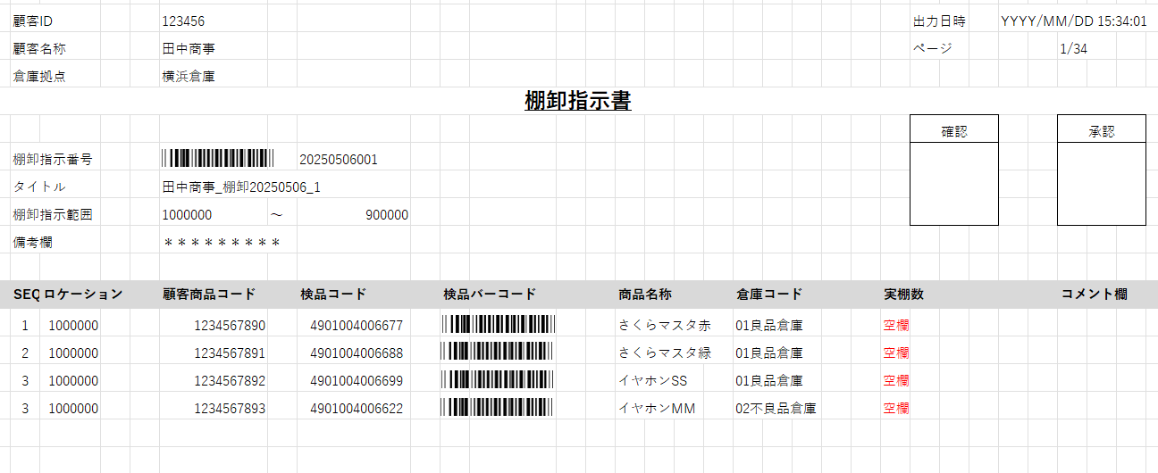

 | 棚卸入力

 | 顧客ID |  |  | 🔍 | 顧客名称 |  |  | 🔍

＊ | 倉庫拠点 |  | 横浜倉庫 | ▼
＊ | 棚卸指示番号 |  | 20250506001（2200件） | ▼
 | 棚番号 |  | 10000000 | 🔍 | >> | 900000 | 🔍

 | 検索 |  | リセット |  |  |  |  | 戻る

 | 棚卸入力

 | 顧客ID |  |  | 🔍 | 顧客名称 |  |  | 🔍
＊ | 棚卸指示番号 |  | 20250506001（2200件）
＊ | 倉庫拠点 |  | 横浜倉庫
 | 棚番号 |  | 10000000 | 🔍 | >> | 900000 | 🔍

表示件数 | 20件 | ▼ |  |  |  |  |  | 3000件
SEQ | 棚番号 | 棚卸回数 | Logifast商品コード | 顧客商品コード | 検品コード | 倉庫コード |  | 実在庫数
1 | 100000 | 0 | CNABCD0000000001 | 1234567890 | 4901004006677 | 01良品倉庫 |  |  |  |  |  | 入力
2 | 100000 | 0 | CNABCD0001000002 | 1234567891 | 4901004006688 | 01良品倉庫
3 | 100000 | 0 | JPXXXY0000000003 | 1234567892 | 4901004006699 | 01良品倉庫
4 | 100000 | 0 | JPXXXY0000000004 | 1234567893 | 4901004006622 | 02不良品倉庫

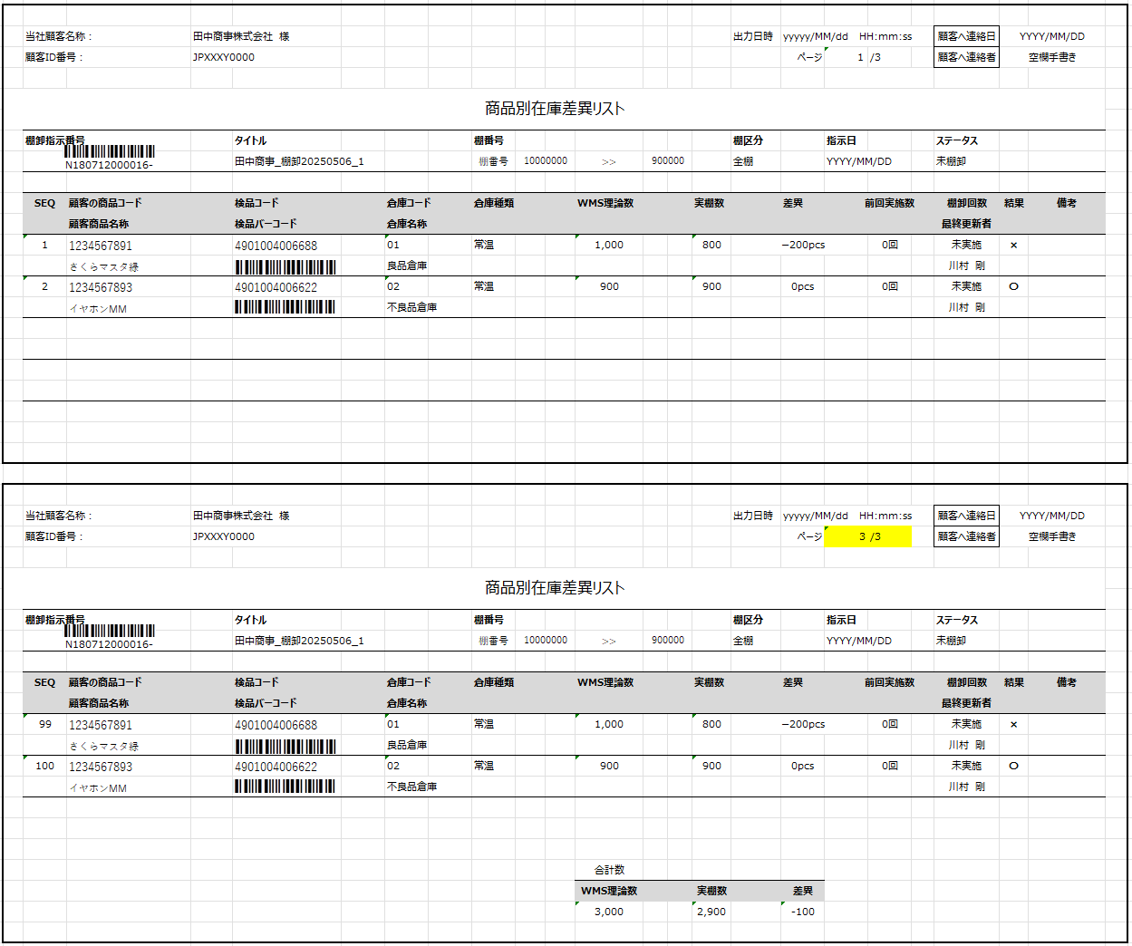
 | 棚卸差異リスト出力 |  | 別シートをご確認ください。

 | 棚卸進捗確認

 | 顧客ID |  |  | 🔍 | 顧客名称 |  |  | 🔍

 | 棚卸区分 |  | 全て | ▼
 | 倉庫拠点 |  | 横浜倉庫 | ▼
 | 倉庫コード |  | 全て | ▼
 | 検索範囲 |  | 当日 | ▼
 | 棚卸指示番号 |  |  | ー | >>
 | 棚卸指示番号 |  | 20250506001（2200件） | ▼
 | タイトル名称
 | 棚番号 |  |  | 🔍 | >> |  | 🔍
 | 指示日 |  |  | カレンダー選択 | >> |  | カレンダー選択
 | ステータス |  | 全て | ▼

 | 検索 |  | リセット |  |  |  |  | 戻る

 | 棚卸進捗確認

 | 更新停止 | 凡例： | 未棚卸
 |  |  | 差異なし
 |  |  | 差異あり
 |  |  | 確認済

 | 拠点 | 棚卸指示番号 |  | タイトル |  | 棚番号（from） |  |  | 棚番号（to） |  | 指示日 |  | 棚卸区分 | ステータス | 差異区分 | 間口数 | 実施間口数 | 理論アイテム数 | 実アイテム数 | 理論ピース数 | 実棚数 | 判定
 | 横浜倉庫 | 20250506001（2200件） |  | 田中商事_棚卸20250506_1 |  | 100000 |  |  | 90000 |  | YYYY/MM/DD |  | 全棚 | 未棚卸 |  | 2,345 | 0 | 656 | 0 | 200000 | 0
 | 横浜倉庫 | 20250506002（1200件） |  | 山本商事_棚卸20250506_2 |  | 100000 |  |  | 90000 |  | YYYY/MM/DD |  | 全棚 | 棚卸済 | 差異あり | 2,345 | 2,345 | 656 | 655 | 1000 | 999 | ×

 | 棚卸確定入力

 | 顧客ID |  |  | 🔍 | 顧客名称 |  |  | 🔍

 | 倉庫拠点 |  | 全て | ▼
 | 棚卸指示番号 |  | 20250506001（2200件）
 | タイトル名称
 | 棚番号 |  |  | 🔍 | >> |  | 🔍
 | 指示日 |  |  | カレンダー選択 | >> |  | カレンダー選択

 | 検索 |  | リセット |  |  |  |  | 戻る

 | 棚卸確定入力

 | 選択 | 棚卸指示番号 |  | タイトル |  | 棚番号（from） |  |  | 棚番号（to） |  | 指示日 |  | 棚卸区分 |  | 差異区分 | 間口数 | 実施間口数 | 理論アイテム数 | 実アイテム数 | 理論ピース数 | 実棚数 | 実施状況
 | ■ | 20250506001（2200件） |  | 田中商事_棚卸20250506_1 |  | 100000 |  |  | 90000 |  | YYYY/MM/DD |  | 全棚 |  |  | 2,345 | 0 | 656 | 0 | 200000 | 0 | 未実施の棚があります。
 | □ | 20250506002（1200件） |  | 山本商事_棚卸20250506_2 |  | 100000 |  |  | 90000 |  | YYYY/MM/DD |  | 全棚 |  | 差異あり | 2,345 | 2,345 | 656 | 655 | 1000 | 999 | 実施完了

 | 確定 |  | 全選択 |  | 全解除 |  | 総件数：2件 |  |  | 選択数：1件 |  |  | 戻る

商品サンプル
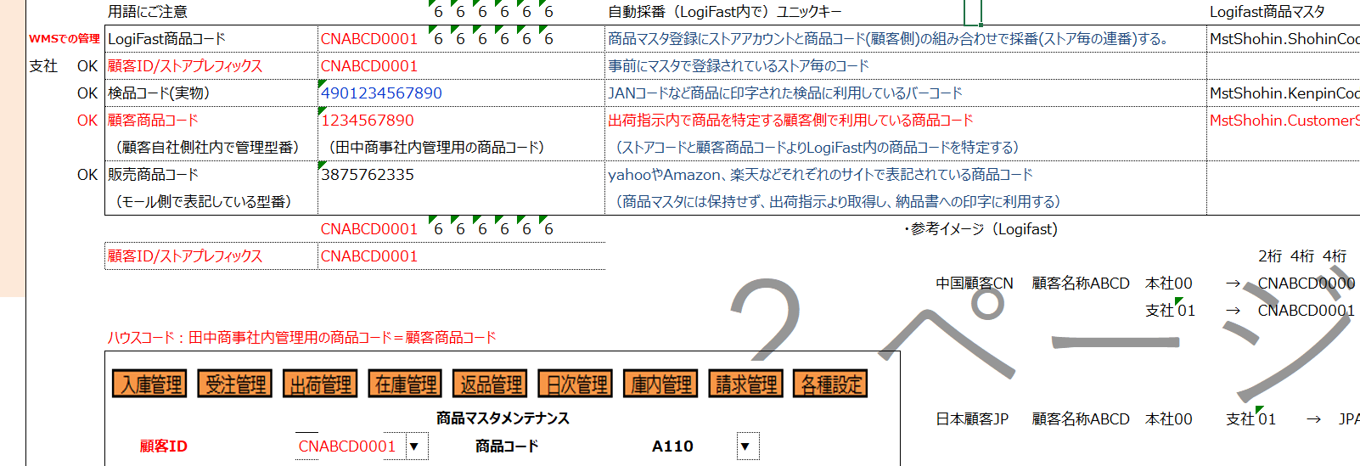
入力 | 入力 | 入力 |  | 入力 | 入力
国 |  |  |  | WMS自動採番 |  | WMS自動採番 | 田中商事 |  | 実物検品 | モール側商品コード
国コード | 英字4桁顧客略語 | 本社0000・支社0001 | 顧客ID |  |  | Logifast商品コード | 顧客商品コード | 顧客商品名称 | 検品コード | 販売商品コード
CN | ABCD | 0000 | CNABCD0000 | CNABCD0000 | 000001 | CNABCD0000000001 | 1234567890 | さくらマスタ赤 | 4901004006677 | YAHOO12345
CN | ABCD | 0001 | CNABCD0001 | CNABCD0001 | 000002 | CNABCD0001000002 | 1234567891 | さくらマスタ緑 | 4901004006688 | RAKU2345
JP | XXXY | 0000 | JPXXXY0000 | JPXXXY0000 | 000003 | JPXXXY0000000003 | 1234567892 | イヤホンSS | 4901004006699 | AMAZON1234
JP | XXXY | 0000 | JPXXXY0000 | JPXXXY0000 | 000004 | JPXXXY0000000004 | 1234567893 | イヤホンMM | 4901004006622 | WOMA3456

 |  |  | 商品マスタのロジック案は董さんが提案する！！！

